แหล่งข้อมูล
รายการเคลมตามสถานะประเภทบริการ (หน่วย:เคส) เขต 8 ข้อมูลสะสม (1 - 31 ตุลาคม 2567)
 | 1 | 1 | 1 | 1
รายการเคลมตามสถานะประเภทบริการ (หน่วย:เคส) โรงพยาบาล......................................
ข้อมูล ณ วันที่ .................................................
ลำดับ | สิทธิในการเบิกจ่าย | แหล่งข้อมูล | ข้อมูลสะสม (1 เมษายน 67 - 30 กันยายน 2567) |  |  |  |  |  |  |  |  |  |  |  |  |  | ข้อมูลสะสม (1 เมษายน 67 - ปัจจุบัน) |  |  |  |  |  |  |  |  |  |  |  |  |  | แหล่งข้อมูล
 |  |  | สปสช. รับข้อมูล (1) |  | รายการอนุมัติ (2) |  | รายการไม่อนุมัติ (3) |  | ข้อมูลคงเหลือจากการแก้ไข C (4) |  | รอโอนเงิน (5) |  |  | โอนเงินสำเร็จ (6) |  |  | สปสช. รับข้อมูล (1) |  | รายการอนุมัติ (2) |  | รายการไม่อนุมัติ (3) |  | ข้อมูลคงเหลือจากการแก้ไข C (4) |  | รอโอนเงิน (5) |  |  | โอนเงินสำเร็จ (6)
 |  |  |  |  |  |  |  |  |  |  | จำนวนเคส | เรียกเก็บ(บาท) | เงินชดเชยพึงรับ(บาท) | จำนวนเคส | เรียกเก็บ(บาท) | เงินชดเชยพึงรับ(บาท) |  |  |  |  |  |  |  |  | จำนวนเคส | เรียกเก็บ(บาท) | เงินชดเชยพึงรับ(บาท) | จำนวนเคส | เรียกเก็บ(บาท) | เงินชดเชยพึงรับ(บาท)
 |  |  | รายการ | จำนวนเงิน | รายการ | จำนวนเงิน | รายการ | จำนวนเงิน | รายการ | จำนวนเงิน |  |  |  |  |  |  | รายการ | จำนวนเงิน | รายการ | จำนวนเงิน | รายการ | จำนวนเงิน | รายการ | จำนวนเงิน
1 | UC OP | FDH |  |  |  |  |  |  |  |  |  |  |  |  |  |  |  |  |  |  |  |  |  |  |  |  |  |  |  |  | FDH
 | UC IP
2 | อปท. OP | e-claim |  |  |  |  |  |  |  |  |  |  |  |  |  |  |  |  |  |  |  |  |  |  |  |  |  |  |  |  | e-claim
 | อปท. IP
3 | ข้าราชการ OP
 | ข้าราชการ IP
4 | ประกันสังคม OP
 | ประกันสังคม IP
5 | อื่นๆ OP
 | อื่นๆ IP
รวม |  |  | 0 | 0 | 0 | 0 | 0 | 0 | 0 | 0 | 0 | 0 | 0 | 0 | 0 | 0 | 0 | 0 | 0 | 0 | 0 | 0 | 0 | 0 | 0 | 0 | 0 | 0 | 0 | 0
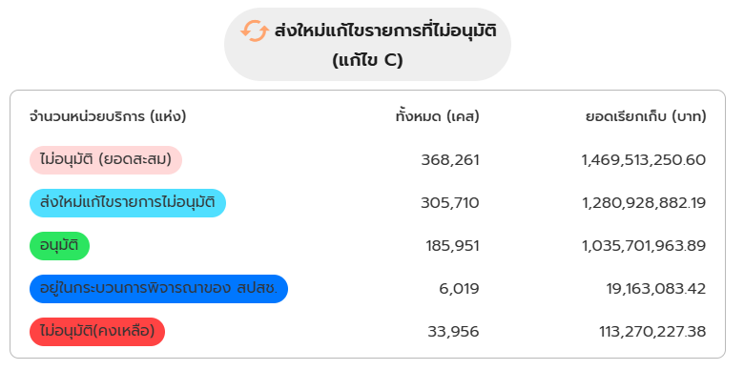
4
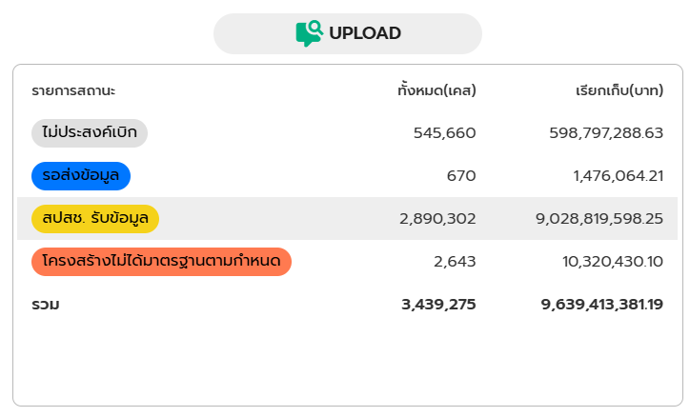
1
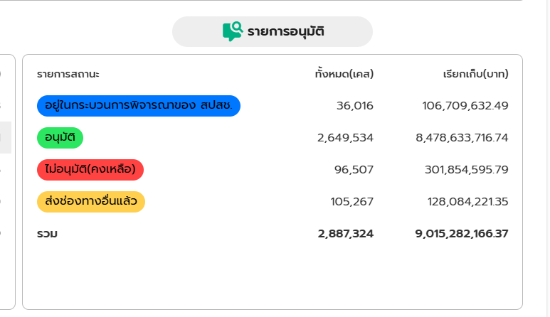
3
2
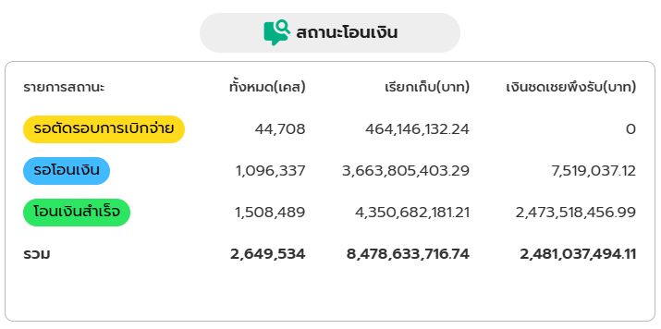
5
6

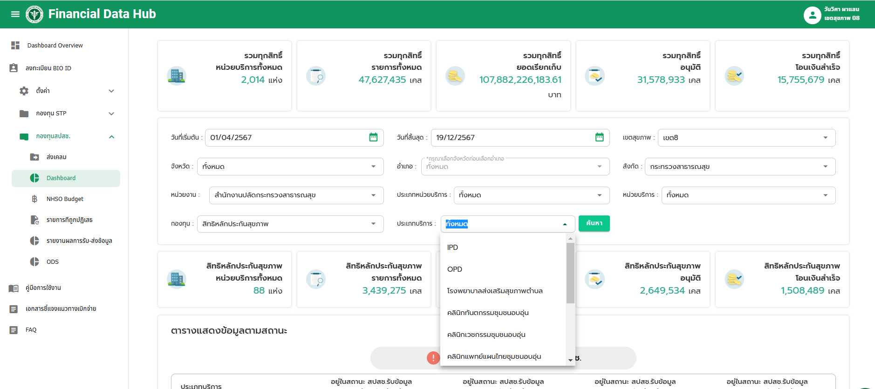

จังหวัด
รายการเคลมตามสถานะประเภทบริการ (หน่วย:เคส) เขต 8 ข้อมูลสะสม (1 - 31 ตุลาคม 2567)
 | 1 | 1 | 1 | 1
รายการเคลมตามสถานะประเภทบริการ (หน่วย:เคส) จังหวัด......................................
ข้อมูล ณ วันที่ 20 ธันวาคม 2567
ลำดับ | สิทธิในการเบิกจ่าย | แหล่งข้อมูล | ข้อมูลสะสม (1 เมษายน 67 - 30 กันยายน 2567) |  |  |  |  |  |  |  |  |  |  |  |  |  | ข้อมูลสะสม (1 เมษายน 67 - ปัจจุบัน) |  |  |  |  |  |  |  |  |  |  |  |  |  | แหล่งข้อมูล
 |  |  | สปสช. รับข้อมูล (1) |  | รายการอนุมัติ (2) |  | รายการไม่อนุมัติ (3) |  | ข้อมูลคงเหลือจากการแก้ไข C (4) |  | รอโอนเงิน (5) |  |  | โอนเงินสำเร็จ (6) |  |  | สปสช. รับข้อมูล (1) |  | รายการอนุมัติ (2) |  | รายการไม่อนุมัติ (3) |  | ข้อมูลคงเหลือจากการแก้ไข C (4) |  | รอโอนเงิน (5) |  |  | โอนเงินสำเร็จ (6)
 |  |  |  |  |  |  |  |  |  |  | จำนวนเคส | เรียกเก็บ(บาท) | เงินชดเชยพึงรับ(บาท) | จำนวนเคส | เรียกเก็บ(บาท) | เงินชดเชยพึงรับ(บาท) |  |  |  |  |  |  |  |  | จำนวนเคส | เรียกเก็บ(บาท) | เงินชดเชยพึงรับ(บาท) | จำนวนเคส | เรียกเก็บ(บาท) | เงินชดเชยพึงรับ(บาท)
 |  |  | รายการ | จำนวนเงิน | รายการ | จำนวนเงิน | รายการ | จำนวนเงิน | รายการ | จำนวนเงิน |  |  |  |  |  |  | รายการ | จำนวนเงิน | รายการ | จำนวนเงิน | รายการ | จำนวนเงิน | รายการ | จำนวนเงิน
1 | UC OP | FDH |  |  |  |  |  |  |  |  |  |  |  |  |  |  |  |  |  |  |  |  |  |  |  |  |  |  |  |  | FDH
 | UC IP
2 | อปท. OP | e-claim |  |  |  |  |  |  |  |  |  |  |  |  |  |  |  |  |  |  |  |  |  |  |  |  |  |  |  |  | e-claim
 | อปท. IP
3 | ข้าราชการ OP
 | ข้าราชการ IP
4 | ประกันสังคม OP
 | ประกันสังคม IP
5 | อื่นๆ OP
 | อื่นๆ IP
รวม |  |  | 0 | 0 | 0 | 0 | 0 | 0 | 0 | 0 | 0 | 0 | 0 | 0 | 0 | 0 | 0 | 0 | 0 | 0 | 0 | 0 | 0 | 0 | 0 | 0 | 0 | 0 | 0 | 0

รพ..
รายการเคลมตามสถานะประเภทบริการ (หน่วย:เคส) เขต 8 ข้อมูลสะสม (1 - 31 ตุลาคม 2567)
 | 1 | 1 | 1 | 1
รายการเคลมตามสถานะประเภทบริการ (หน่วย:เคส) โรงพยาบาล......................................
ข้อมูล ณ วันที่ 20 ธันวาคม 2567
ลำดับ | สิทธิในการเบิกจ่าย | แหล่งข้อมูล | ข้อมูลสะสม (1 เมษายน 67 - 30 กันยายน 2567) |  |  |  |  |  |  |  |  |  |  |  |  |  | ข้อมูลสะสม (1 เมษายน 67 - ปัจจุบัน) |  |  |  |  |  |  |  |  |  |  |  |  |  | แหล่งข้อมูล
 |  |  | สปสช. รับข้อมูล (1) |  | รายการอนุมัติ (2) |  | รายการไม่อนุมัติ (3) |  | ข้อมูลคงเหลือจากการแก้ไข C (4) |  | รอโอนเงิน (5) |  |  | โอนเงินสำเร็จ (6) |  |  | สปสช. รับข้อมูล (1) |  | รายการอนุมัติ (2) |  | รายการไม่อนุมัติ (3) |  | ข้อมูลคงเหลือจากการแก้ไข C (4) |  | รอโอนเงิน (5) |  |  | โอนเงินสำเร็จ (6)
 |  |  |  |  |  |  |  |  |  |  | จำนวนเคส | เรียกเก็บ(บาท) | เงินชดเชยพึงรับ(บาท) | จำนวนเคส | เรียกเก็บ(บาท) | เงินชดเชยพึงรับ(บาท) |  |  |  |  |  |  |  |  | จำนวนเคส | เรียกเก็บ(บาท) | เงินชดเชยพึงรับ(บาท) | จำนวนเคส | เรียกเก็บ(บาท) | เงินชดเชยพึงรับ(บาท)
 |  |  | รายการ | จำนวนเงิน | รายการ | จำนวนเงิน | รายการ | จำนวนเงิน | รายการ | จำนวนเงิน |  |  |  |  |  |  | รายการ | จำนวนเงิน | รายการ | จำนวนเงิน | รายการ | จำนวนเงิน | รายการ | จำนวนเงิน
1 | UC OP | FDH |  |  |  |  |  |  |  |  |  |  |  |  |  |  |  |  |  |  |  |  |  |  |  |  |  |  |  |  | FDH
 | UC IP
2 | อปท. OP | e-claim |  |  |  |  |  |  |  |  |  |  |  |  |  |  |  |  |  |  |  |  |  |  |  |  |  |  |  |  | e-claim
 | อปท. IP
3 | ข้าราชการ OP
 | ข้าราชการ IP
4 | ประกันสังคม OP
 | ประกันสังคม IP
5 | อื่นๆ OP
 | อื่นๆ IP
รวม |  |  | 0 | 0 | 0 | 0 | 0 | 0 | 0 | 0 | 0 | 0 | 0 | 0 | 0 | 0 | 0 | 0 | 0 | 0 | 0 | 0 | 0 | 0 | 0 | 0 | 0 | 0 | 0 | 0

